상품제안서
헤어밴드 세안헤어밴드 워시밴드 세안용품 세면밴드 타올밴드 리본머리띠 귀여운머리띠 | 상품코드: F24350

 |  |  |  |  |  |  | 02-412-0044 | www.easy1.co.kr
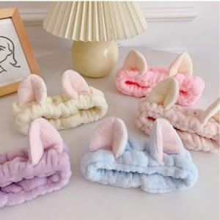

【상세/제작정보】

【인쇄/포장옵션】 | / OPP(비닐)

【공급단가】 | 수량 | 200~ | 500~ | 1,000~ | 3,000~ | 5,000~
*VAT별도 | 단가 | 2,470원 | 2,430원 | 2,370원 | 2,280원 | 2,180원

【상품 URL】 | https://dev.easy1.co.kr:443/src/goods_detail.php?gdno=24350

